18.04.15
山根イントラに
チャレンジ

 |  | ２０１８年４月１５日[日]

 |  | ２０：３０～開催

西﨑 司 選手
おめでとう!!

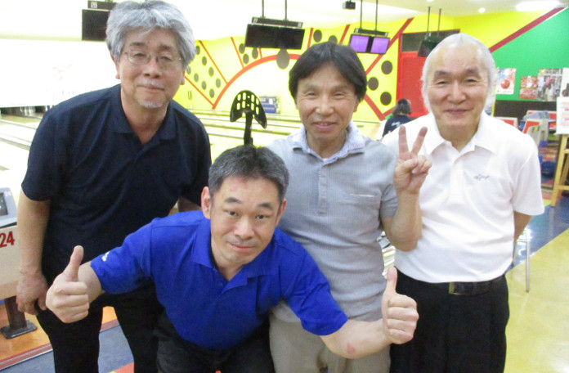

順位 | 選手名 |  | 総得点 | 1G | 2G | 3G | 4G | HDCP
優勝 | 西﨑 司 |  | 931 | 210 | 280 | 227 | 214 | 0
第２位 | 冨原 政則 |  | 929 | 255 | 191 | 225 | 226 | 32
第３位 | 中垣 治三 |  | 881 | 202 | 243 | 232 | 180 | 24
第４位 | 松尾 幸久 |  | 792 | 162 | 212 | 155 | 215 | 48
第５位 | 中山 吉史 |  | 772 | 171 | 197 | 200 | 160 | 44
第６位 | 於保 吉弘 |  | 740 | 163 | 208 | 125 | 164 | 80
第７位 | 冨原 幸子 |  | 724 | 168 | 99 | 169 | 156 | 132
第８位 | 古田 和弘 |  | 708 | 162 | 147 | 222 | 137 | 40

山根 卓也 |  |  | 821 | 158 | 205 | 243 | 215 | 0

15.09.21
山根卓也に
挑戦

 |  | ２０１５年９月２１日[月]

 |  | ２０：３０～開催

福永 純一 選手
おめでとう!!



順位 | 選手名 |  | 総得点 | 1G | 2G | 3G | 4G | HDCP
優勝 | 福永 純一 |  | 995 | 269 | 213 | 245 | 236 | 32
第２位 | 西崎 司 |  | 938 | 244 | 216 | 248 | 230 | 0
第３位 | 天野 義治 |  | 919 | 151 | 204 | 240 | 248 | 76
第４位 | 増田 誠司 |  | 888 | 237 | 216 | 197 | 238 | 0
第５位 | 久保田 剛 |  | 885 | 236 | 255 | 165 | 189 | 40
第６位 | 小田 昌史 |  | 852 | 160 | 167 | 201 | 224 | 100
第７位 | 中垣 治三 |  | 830 | 169 | 201 | 168 | 224 | 68
第８位 | 冨原 政則 |  | 822 | 144 | 172 | 167 | 171 | 168
第９位 | 佐田 幸彦 |  | 810 | 177 | 192 | 162 | 279 | 0
第１０位 | 加藤 孝 |  | 807 | 137 | 181 | 188 | 157 | 144
第１１位 | 比田勝 清二 |  | 799 | 167 | 211 | 182 | 163 | 76
第１２位 | 松江 光芳 |  | 776 | 172 | 159 | 165 | 184 | 96
第１３位 | 天野 幸子 |  | 773 | 156 | 167 | 183 | 179 | 88
第１４位 | 矢羽田 美子 |  | 741 | 136 | 159 | 172 | 190 | 84

山根 卓也 |  |  | 975 | 263 | 216 | 279 | 217 | 0

